横断構成図
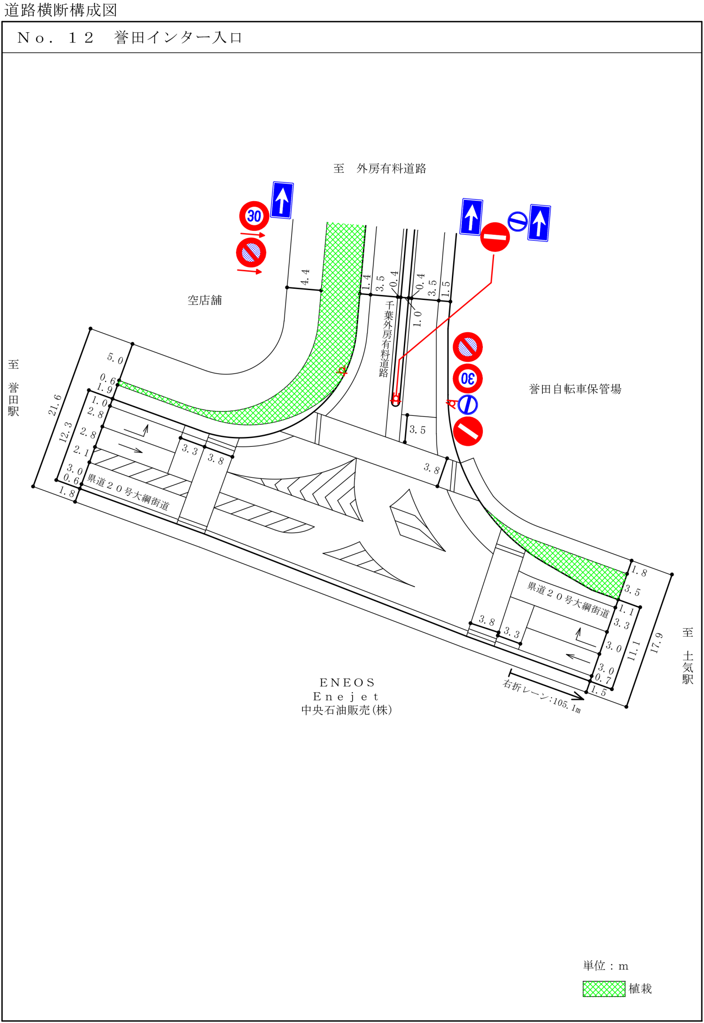

階梯図
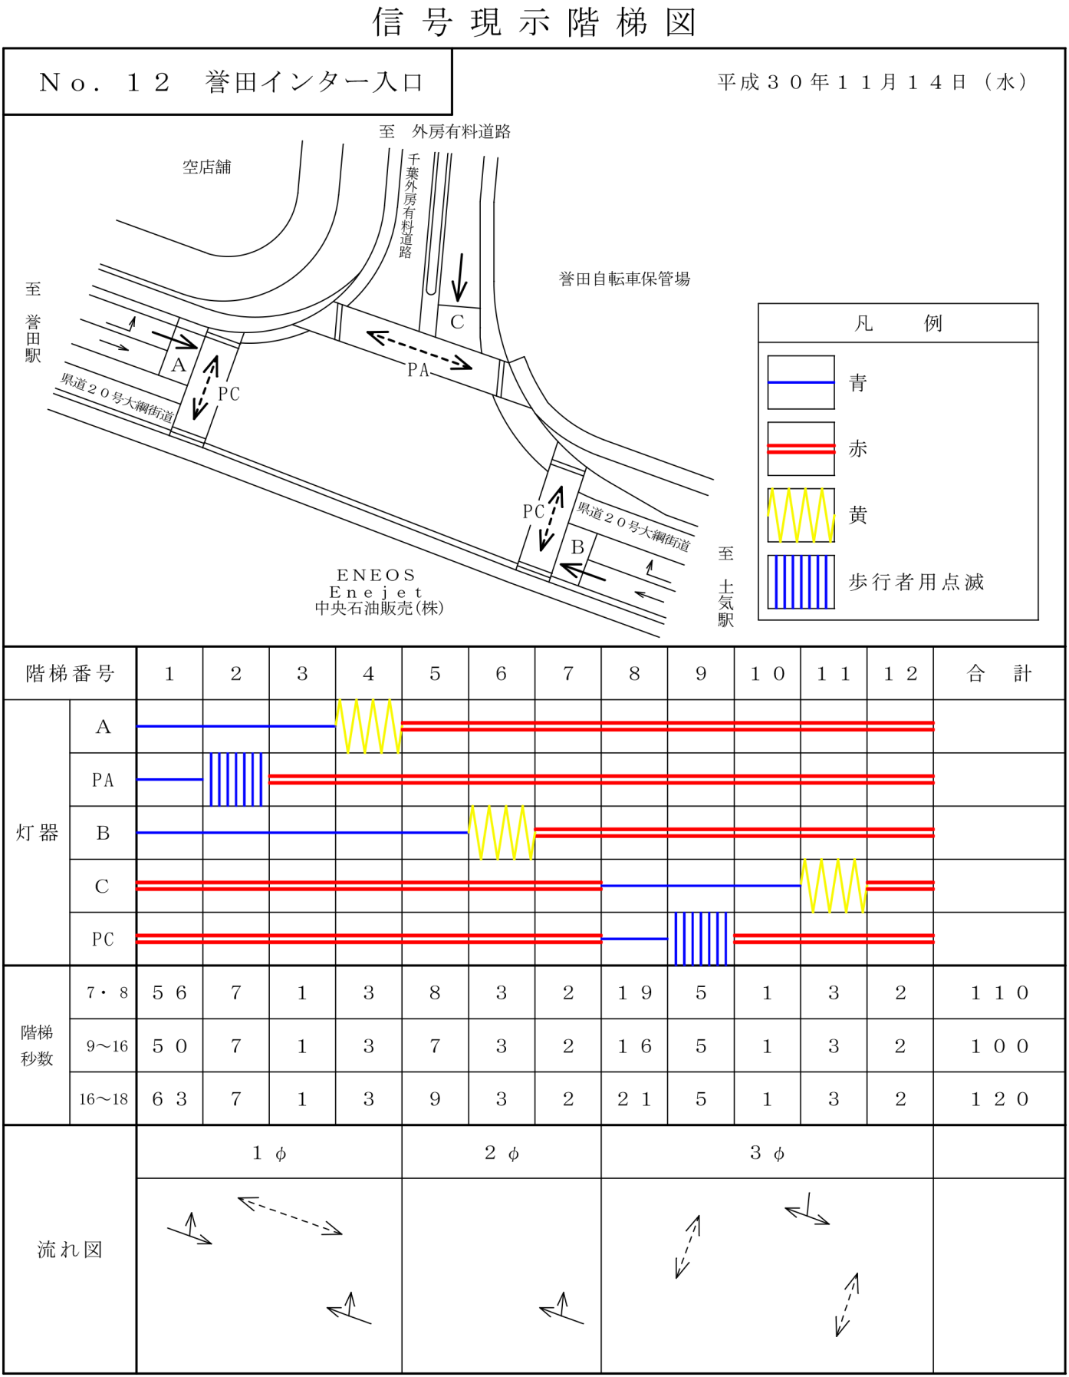

自動車変動図(1)
自動車交通量調査 時間変動図

 |  |  |  |  |  |  |  | 方向案内図
調査地点 |  | No.12
 |  | 誉田インター入口

調査日時 |  | 平成30年11月14日(水)
 |  | 7:00～19:00

天 候 |  | 晴

 |  |  |  |  |  |  |  |  |  |  |  | 単位：台・%

(1) |  |  |  |  |  |  |  | (2)

(3) |  |  |  |  |  |  |  | (4)

 |  | 方向 | (1)
時間帯 |  | 区分 | 乗用車 | 小型 貨物車 | 普通 貨物車 | バス | 小型車 計 | 大型車 計 | 四輪車 計 | 大型車 混入率 | 時間 構成比
7:00:00 | ～ | 8:00:00 | 20 | 8 | 3 | 0 | 28 | 3 | 31 | 9.7 | 16.9
8:00:00 | ～ | 9:00:00 | 25 | 3 | 1 | 0 | 28 | 1 | 29 | 3.4 | 15.8
9:00:00 | ～ | 10:00:00 | 12 | 2 | 0 | 0 | 14 | 0 | 14 | 0.0 | 7.7
10:00:00 | ～ | 11:00:00 | 8 | 0 | 1 | 0 | 8 | 1 | 9 | 11.1 | 4.9
11:00:00 | ～ | 12:00:00 | 9 | 0 | 0 | 0 | 9 | 0 | 9 | 0.0 | 4.9
12:00:00 | ～ | 13:00:00 | 12 | 3 | 0 | 0 | 15 | 0 | 15 | 0.0 | 8.2
13:00:00 | ～ | 14:00:00 | 12 | 0 | 2 | 0 | 12 | 2 | 14 | 14.3 | 7.7
14:00:00 | ～ | 15:00:00 | 9 | 0 | 2 | 0 | 9 | 2 | 11 | 18.2 | 6.0
15:00:00 | ～ | 16:00:00 | 11 | 2 | 1 | 0 | 13 | 1 | 14 | 7.1 | 7.7
16:00:00 | ～ | 17:00:00 | 11 | 0 | 0 | 0 | 11 | 0 | 11 | 0.0 | 6.0
17:00:00 | ～ | 18:00:00 | 9 | 2 | 3 | 0 | 11 | 3 | 14 | 21.4 | 7.7
18:00:00 | ～ | 19:00:00 | 12 | 0 | 0 | 0 | 12 | 0 | 12 | 0.0 | 6.6
 | 12時間計 |  | 150 | 20 | 13 | 0 | 170 | 13 | 183 | 7.1 | 100.0

 |  | 方向 | (2)
時間帯 |  | 区分 | 乗用車 | 小型 貨物車 | 普通 貨物車 | バス | 小型車 計 | 大型車 計 | 四輪車 計 | 大型車 混入率 | 時間 構成比
7:00:00 | ～ | 8:00:00 | 0 | 1 | 0 | 0 | 1 | 0 | 1 | 0.0 | 2.6
8:00:00 | ～ | 9:00:00 | 11 | 1 | 0 | 0 | 12 | 0 | 12 | 0.0 | 31.6
9:00:00 | ～ | 10:00:00 | 1 | 0 | 0 | 0 | 1 | 0 | 1 | 0.0 | 2.6
10:00:00 | ～ | 11:00:00 | 2 | 1 | 1 | 0 | 3 | 1 | 4 | 25.0 | 10.5
11:00:00 | ～ | 12:00:00 | 2 | 1 | 1 | 0 | 3 | 1 | 4 | 25.0 | 10.5
12:00:00 | ～ | 13:00:00 | 1 | 0 | 0 | 0 | 1 | 0 | 1 | 0.0 | 2.6
13:00:00 | ～ | 14:00:00 | 1 | 2 | 0 | 0 | 3 | 0 | 3 | 0.0 | 7.9
14:00:00 | ～ | 15:00:00 | 1 | 0 | 0 | 0 | 1 | 0 | 1 | 0.0 | 2.6
15:00:00 | ～ | 16:00:00 | 5 | 0 | 0 | 0 | 5 | 0 | 5 | 0.0 | 13.2
16:00:00 | ～ | 17:00:00 | 1 | 1 | 0 | 0 | 2 | 0 | 2 | 0.0 | 5.3
17:00:00 | ～ | 18:00:00 | 3 | 0 | 1 | 0 | 3 | 1 | 4 | 25.0 | 10.5
18:00:00 | ～ | 19:00:00 | 0 | 0 | 0 | 0 | 0 | 0 | 0 | 0.0 | 0.0
 | 12時間計 |  | 28 | 7 | 3 | 0 | 35 | 3 | 38 | 7.9 | 100.0

 |  | 方向 | (3)
時間帯 |  | 区分 | 乗用車 | 小型 貨物車 | 普通 貨物車 | バス | 小型車 計 | 大型車 計 | 四輪車 計 | 大型車 混入率 | 時間 構成比
7:00:00 | ～ | 8:00:00 | 350 | 56 | 12 | 4 | 406 | 16 | 422 | 3.8 | 12.8
8:00:00 | ～ | 9:00:00 | 305 | 23 | 28 | 4 | 328 | 32 | 360 | 8.9 | 10.9
9:00:00 | ～ | 10:00:00 | 254 | 27 | 34 | 2 | 281 | 36 | 317 | 11.4 | 9.6
10:00:00 | ～ | 11:00:00 | 215 | 27 | 29 | 0 | 242 | 29 | 271 | 10.7 | 8.2
11:00:00 | ～ | 12:00:00 | 227 | 28 | 39 | 1 | 255 | 40 | 295 | 13.6 | 9.0
12:00:00 | ～ | 13:00:00 | 158 | 24 | 27 | 0 | 182 | 27 | 209 | 12.9 | 6.4
13:00:00 | ～ | 14:00:00 | 191 | 33 | 20 | 3 | 224 | 23 | 247 | 9.3 | 7.5
14:00:00 | ～ | 15:00:00 | 173 | 33 | 20 | 2 | 206 | 22 | 228 | 9.6 | 6.9
15:00:00 | ～ | 16:00:00 | 127 | 23 | 22 | 1 | 150 | 23 | 173 | 13.3 | 5.3
16:00:00 | ～ | 17:00:00 | 172 | 31 | 26 | 0 | 203 | 26 | 229 | 11.4 | 7.0
17:00:00 | ～ | 18:00:00 | 233 | 41 | 24 | 1 | 274 | 25 | 299 | 8.4 | 9.1
18:00:00 | ～ | 19:00:00 | 213 | 7 | 21 | 0 | 220 | 21 | 241 | 8.7 | 7.3
 | 12時間計 |  | 2618 | 353 | 302 | 18 | 2971 | 320 | 3291 | 9.7 | 100.0

 |  | 方向 | (4)
時間帯 |  | 区分 | 乗用車 | 小型 貨物車 | 普通 貨物車 | バス | 小型車 計 | 大型車 計 | 四輪車 計 | 大型車 混入率 | 時間 構成比
7:00:00 | ～ | 8:00:00 | 313 | 35 | 12 | 6 | 348 | 18 | 366 | 4.9 | 9.0
8:00:00 | ～ | 9:00:00 | 282 | 10 | 19 | 9 | 292 | 28 | 320 | 8.8 | 7.8
9:00:00 | ～ | 10:00:00 | 294 | 41 | 20 | 6 | 335 | 26 | 361 | 7.2 | 8.8
10:00:00 | ～ | 11:00:00 | 304 | 47 | 21 | 4 | 351 | 25 | 376 | 6.6 | 9.2
11:00:00 | ～ | 12:00:00 | 315 | 33 | 36 | 3 | 348 | 39 | 387 | 10.1 | 9.5
12:00:00 | ～ | 13:00:00 | 282 | 22 | 26 | 2 | 304 | 28 | 332 | 8.4 | 8.1
13:00:00 | ～ | 14:00:00 | 284 | 45 | 16 | 2 | 329 | 18 | 347 | 5.2 | 8.5
14:00:00 | ～ | 15:00:00 | 263 | 45 | 20 | 5 | 308 | 25 | 333 | 7.5 | 8.1
15:00:00 | ～ | 16:00:00 | 234 | 25 | 22 | 6 | 259 | 28 | 287 | 9.8 | 7.0
16:00:00 | ～ | 17:00:00 | 293 | 29 | 9 | 6 | 322 | 15 | 337 | 4.5 | 8.2
17:00:00 | ～ | 18:00:00 | 285 | 56 | 8 | 4 | 341 | 12 | 353 | 3.4 | 8.6
18:00:00 | ～ | 19:00:00 | 265 | 11 | 8 | 5 | 276 | 13 | 289 | 4.5 | 7.1
 | 12時間計 |  | 3414 | 399 | 217 | 58 | 3813 | 275 | 4088 | 6.7 | 100.0

自動車変動図(2)
自動車交通量調査 時間変動図

 |  |  |  |  |  |  |  | 方向案内図
調査地点 |  | No.12
 |  | 誉田インター入口

調査日時 |  | 平成30年11月14日(水)
 |  | 7:00～19:00

天 候 |  | 晴

 |  |  |  |  |  |  |  |  |  |  |  | 単位：台・%

(5) |  |  |  |  |  |  |  | (6)

 | 大型車 計 | 小型車 計 | 大型車 混入率
7:00:00 | 0 | 1 | 0.0
8:00:00 | 0 | 0 | 0.0
9:00:00 | 0 | 0 | 0.0
10:00:00 | 0 | 0 | 0.0
11:00:00 | 0 | 0 | 0.0
12:00:00 | 0 | 0 | 0.0
13:00:00 | 1 | 1 | 50.0
14:00:00 | 0 | 0 | 0.0
15:00:00 | 0 | 0 | 0.0
16:00:00 | 0 | 0 | 0.0
17:00:00 | 0 | 0 | 0.0
18:00:00 | 0 | 0 | 0.0

(7) |  |  |  |  |  |  |  | (8)

 |  | 方向 | (5)
時間帯 |  | 区分 | 乗用車 | 小型 貨物車 | 普通 貨物車 | バス | 小型車 計 | 大型車 計 | 四輪車 計 | 大型車 混入率 | 時間 構成比
7:00:00 | ～ | 8:00:00 | 315 | 58 | 14 | 6 | 373 | 20 | 393 | 5.1 | 8.2
8:00:00 | ～ | 9:00:00 | 374 | 56 | 24 | 4 | 430 | 28 | 458 | 6.1 | 9.6
9:00:00 | ～ | 10:00:00 | 304 | 52 | 29 | 5 | 356 | 34 | 390 | 8.7 | 8.1
10:00:00 | ～ | 11:00:00 | 254 | 62 | 18 | 3 | 316 | 21 | 337 | 6.2 | 7.0
11:00:00 | ～ | 12:00:00 | 258 | 48 | 24 | 5 | 306 | 29 | 335 | 8.7 | 7.0
12:00:00 | ～ | 13:00:00 | 290 | 57 | 22 | 2 | 347 | 24 | 371 | 6.5 | 7.7
13:00:00 | ～ | 14:00:00 | 309 | 51 | 29 | 3 | 360 | 32 | 392 | 8.2 | 8.2
14:00:00 | ～ | 15:00:00 | 323 | 48 | 31 | 3 | 371 | 34 | 405 | 8.4 | 8.5
15:00:00 | ～ | 16:00:00 | 338 | 43 | 15 | 5 | 381 | 20 | 401 | 5.0 | 8.4
16:00:00 | ～ | 17:00:00 | 365 | 37 | 19 | 6 | 402 | 25 | 427 | 5.9 | 8.9
17:00:00 | ～ | 18:00:00 | 396 | 39 | 5 | 2 | 435 | 7 | 442 | 1.6 | 9.2
18:00:00 | ～ | 19:00:00 | 401 | 27 | 8 | 3 | 428 | 11 | 439 | 2.5 | 9.2
 | 12時間計 |  | 3927 | 578 | 238 | 47 | 4505 | 285 | 4790 | 5.9 | 100.0

 |  | 方向 | (6)
時間帯 |  | 区分 | 乗用車 | 小型 貨物車 | 普通 貨物車 | バス | 小型車 計 | 大型車 計 | 四輪車 計 | 大型車 混入率 | 時間 構成比
7:00:00 | ～ | 8:00:00 | 27 | 3 | 4 | 0 | 30 | 4 | 34 | 11.8 | 11.4
8:00:00 | ～ | 9:00:00 | 28 | 0 | 2 | 0 | 28 | 2 | 30 | 6.7 | 10.1
9:00:00 | ～ | 10:00:00 | 13 | 3 | 5 | 0 | 16 | 5 | 21 | 23.8 | 7.0
10:00:00 | ～ | 11:00:00 | 9 | 1 | 5 | 0 | 10 | 5 | 15 | 33.3 | 5.0
11:00:00 | ～ | 12:00:00 | 15 | 3 | 4 | 0 | 18 | 4 | 22 | 18.2 | 7.4
12:00:00 | ～ | 13:00:00 | 17 | 3 | 6 | 0 | 20 | 6 | 26 | 23.1 | 8.7
13:00:00 | ～ | 14:00:00 | 19 | 2 | 5 | 0 | 21 | 5 | 26 | 19.2 | 8.7
14:00:00 | ～ | 15:00:00 | 11 | 3 | 5 | 0 | 14 | 5 | 19 | 26.3 | 6.4
15:00:00 | ～ | 16:00:00 | 14 | 4 | 5 | 0 | 18 | 5 | 23 | 21.7 | 7.7
16:00:00 | ～ | 17:00:00 | 17 | 5 | 5 | 0 | 22 | 5 | 27 | 18.5 | 9.1
17:00:00 | ～ | 18:00:00 | 26 | 4 | 1 | 0 | 30 | 1 | 31 | 3.2 | 10.4
18:00:00 | ～ | 19:00:00 | 22 | 1 | 1 | 0 | 23 | 1 | 24 | 4.2 | 8.1
 | 12時間計 |  | 218 | 32 | 48 | 0 | 250 | 48 | 298 | 16.1 | 100.0

 |  | 方向 | (7)
時間帯 |  | 区分 | 乗用車 | 小型 貨物車 | 普通 貨物車 | バス | 小型車 計 | 大型車 計 | 四輪車 計 | 大型車 混入率 | 時間 構成比
7:00:00 | ～ | 8:00:00 | 0 | 0 | 0 | 0 | 0 | 0 | 0 | 0.0 | 0.0
8:00:00 | ～ | 9:00:00 | 0 | 0 | 0 | 0 | 0 | 0 | 0 | 0.0 | 0.0
9:00:00 | ～ | 10:00:00 | 0 | 0 | 0 | 0 | 0 | 0 | 0 | 0.0 | 0.0
10:00:00 | ～ | 11:00:00 | 0 | 0 | 1 | 0 | 0 | 1 | 1 | 100.0 | 100.0
11:00:00 | ～ | 12:00:00 | 0 | 0 | 0 | 0 | 0 | 0 | 0 | 0.0 | 0.0
12:00:00 | ～ | 13:00:00 | 0 | 0 | 0 | 0 | 0 | 0 | 0 | 0.0 | 0.0
13:00:00 | ～ | 14:00:00 | 0 | 0 | 0 | 0 | 0 | 0 | 0 | 0.0 | 0.0
14:00:00 | ～ | 15:00:00 | 0 | 0 | 0 | 0 | 0 | 0 | 0 | 0.0 | 0.0
15:00:00 | ～ | 16:00:00 | 0 | 0 | 0 | 0 | 0 | 0 | 0 | 0.0 | 0.0
16:00:00 | ～ | 17:00:00 | 0 | 0 | 0 | 0 | 0 | 0 | 0 | 0.0 | 0.0
17:00:00 | ～ | 18:00:00 | 0 | 0 | 0 | 0 | 0 | 0 | 0 | 0.0 | 0.0
18:00:00 | ～ | 19:00:00 | 0 | 0 | 0 | 0 | 0 | 0 | 0 | 0.0 | 0.0
...

自動車変動図(3)
...
調査日時 |  | 平成30年11月14日(水)
 |  | 7:00～19:00

天 候 |  | 晴

 |  |  |  |  |  |  |  |  |  |  |  | 単位：台・%
 | 大型車 計 | 小型車 計 | 大型車 混入率
7:00:00 | 0 | 17 | 0.0
8:00:00 | 1 | 11 | 8.3
9:00:00 | 0 | 18 | 0.0
10:00:00 | 0 | 20 | 0.0
11:00:00 | 0 | 9 | 0.0
12:00:00 | 0 | 8 | 0.0
13:00:00 | 0 | 14 | 0.0
14:00:00 | 2 | 13 | 13.3
15:00:00 | 1 | 4 | 20.0
16:00:00 | 0 | 5 | 0.0
17:00:00 | 1 | 21 | 4.5
18:00:00 | 0 | 11 | 0.0
 | 大型車 計 | 小型車 計 | 大型車 混入率
7:00:00 | 0 | 8 | 0.0
8:00:00 | 0 | 8 | 0.0
9:00:00 | 0 | 6 | 0.0
10:00:00 | 0 | 11 | 0.0
11:00:00 | 0 | 4 | 0.0
12:00:00 | 0 | 4 | 0.0
13:00:00 | 1 | 11 | 8.3
14:00:00 | 2 | 7 | 22.2
15:00:00 | 0 | 9 | 0.0
16:00:00 | 0 | 3 | 0.0
17:00:00 | 1 | 4 | 20.0
18:00:00 | 0 | 10 | 0.0

(9) |  |  |  |  |  |  |  | (10)

 | 大型車 計 | 小型車 計 | 大型車 混入率
7:00:00 | 0 | 5 | 0.0
8:00:00 | 0 | 2 | 0.0
9:00:00 | 0 | 2 | 0.0
10:00:00 | 0 | 16 | 0.0
11:00:00 | 0 | 10 | 0.0
12:00:00 | 0 | 3 | 0.0
13:00:00 | 0 | 4 | 0.0
14:00:00 | 0 | 1 | 0.0
15:00:00 | 0 | 2 | 0.0
16:00:00 | 0 | 1 | 0.0
17:00:00 | 0 | 4 | 0.0
18:00:00 | 1 | 3 | 25.0
 | 大型車 計 | 小型車 計 | 大型車 混入率
7:00:00 | 0 | 15 | 0.0
8:00:00 | 1 | 8 | 11.1
9:00:00 | 0 | 12 | 0.0
10:00:00 | 0 | 10 | 0.0
11:00:00 | 1 | 23 | 4.2
12:00:00 | 0 | 17 | 0.0
13:00:00 | 3 | 6 | 33.3
14:00:00 | 0 | 3 | 0.0
15:00:00 | 2 | 13 | 13.3
16:00:00 | 0 | 17 | 0.0
17:00:00 | 0 | 16 | 0.0
18:00:00 | 0 | 24 | 0.0

(11) |  |  |  |  |  |  |  | (12)

 |  | 方向 | (9)
時間帯 |  | 区分 | 乗用車 | 小型 貨物車 | 普通 貨物車 | バス | 小型車 計 | 大型車 計 | 四輪車 計 | 大型車 混入率 | 時間 構成比
7:00:00 | ～ | 8:00:00 | 10 | 7 | 0 | 0 | 17 | 0 | 17 | 0.0 | 10.9
8:00:00 | ～ | 9:00:00 | 11 | 0 | 1 | 0 | 11 | 1 | 12 | 8.3 | 7.7
9:00:00 | ～ | 10:00:00 | 15 | 3 | 0 | 0 | 18 | 0 | 18 | 0.0 | 11.5
10:00:00 | ～ | 11:00:00 | 15 | 5 | 0 | 0 | 20 | 0 | 20 | 0.0 | 12.8
11:00:00 | ～ | 12:00:00 | 9 | 0 | 0 | 0 | 9 | 0 | 9 | 0.0 | 5.8
12:00:00 | ～ | 13:00:00 | 6 | 2 | 0 | 0 | 8 | 0 | 8 | 0.0 | 5.1
...

自動車変動図(4)
...
調査日時 |  | 平成30年11月14日(水)
 |  | 7:00～19:00

天 候 |  | 晴

 |  |  |  |  |  |  |  |  |  |  |  | 単位：台・%
 | 大型車 計 | 小型車 計 | 大型車 混入率
7:00:00 | 0 | 9 | 0.0
8:00:00 | 0 | 5 | 0.0
9:00:00 | 0 | 7 | 0.0
10:00:00 | 0 | 16 | 0.0
11:00:00 | 2 | 19 | 9.5
12:00:00 | 0 | 12 | 0.0
13:00:00 | 2 | 5 | 28.6
14:00:00 | 0 | 8 | 0.0
15:00:00 | 2 | 12 | 14.3
16:00:00 | 0 | 4 | 0.0
17:00:00 | 0 | 10 | 0.0
18:00:00 | 0 | 23 | 0.0
 | 大型車 計 | 小型車 計 | 大型車 混入率
7:00:00 | 3 | 30 | 9.1
8:00:00 | 1 | 40 | 2.4
9:00:00 | 0 | 15 | 0.0
10:00:00 | 3 | 11 | 21.4
11:00:00 | 1 | 12 | 7.7
12:00:00 | 0 | 16 | 0.0
13:00:00 | 3 | 16 | 15.8
14:00:00 | 2 | 10 | 16.7
15:00:00 | 1 | 18 | 5.3
16:00:00 | 0 | 13 | 0.0
17:00:00 | 4 | 14 | 22.2
18:00:00 | 0 | 12 | 0.0

(13) |  |  |  |  |  |  |  | A断面流入計(1+2+7+8)

 | 大型車 計 | 小型車 計 | 大型車 混入率
7:00:00 | 20 | 441 | 4.3
8:00:00 | 34 | 358 | 8.7
9:00:00 | 41 | 299 | 12.1
10:00:00 | 35 | 268 | 11.6
11:00:00 | 44 | 283 | 13.5
12:00:00 | 33 | 205 | 13.9
13:00:00 | 28 | 249 | 10.1
14:00:00 | 27 | 221 | 10.9
15:00:00 | 28 | 170 | 14.1
16:00:00 | 31 | 226 | 12.1
17:00:00 | 26 | 308 | 7.8
18:00:00 | 23 | 246 | 8.6
 | 大型車 計 | 小型車 計 | 大型車 混入率
7:00:00 | 23 | 471 | 4.7
8:00:00 | 35 | 398 | 8.1
9:00:00 | 41 | 314 | 11.5
10:00:00 | 38 | 279 | 12.0
11:00:00 | 45 | 295 | 13.2
12:00:00 | 33 | 221 | 13.0
13:00:00 | 31 | 265 | 10.5
14:00:00 | 29 | 231 | 11.2
15:00:00 | 29 | 188 | 13.4
16:00:00 | 31 | 239 | 11.5
17:00:00 | 30 | 322 | 8.5
18:00:00 | 23 | 258 | 8.2

A断面流出計(3+6+7+11) |  |  |  |  |  |  |  | A断面計(1+2+7+8+3+6+7+11)

 |  | 方向 | (13)
時間帯 |  | 区分 | 乗用車 | 小型 貨物車 | 普通 貨物車 | バス | 小型車 計 | 大型車 計 | 四輪車 計 | 大型車 混入率 | 時間 構成比
7:00:00 | ～ | 8:00:00 | 8 | 1 | 0 | 0 | 9 | 0 | 9 | 0.0 | 6.6
8:00:00 | ～ | 9:00:00 | 5 | 0 | 0 | 0 | 5 | 0 | 5 | 0.0 | 3.7
9:00:00 | ～ | 10:00:00 | 4 | 3 | 0 | 0 | 7 | 0 | 7 | 0.0 | 5.1
10:00:00 | ～ | 11:00:00 | 14 | 2 | 0 | 0 | 16 | 0 | 16 | 0.0 | 11.8
11:00:00 | ～ | 12:00:00 | 18 | 1 | 2 | 0 | 19 | 2 | 21 | 9.5 | 15.4
12:00:00 | ～ | 13:00:00 | 12 | 0 | 0 | 0 | 12 | 0 | 12 | 0.0 | 8.8
...

自動車変動図(5)
...
調査日時 |  | 平成30年11月14日(水)
 |  | 7:00～19:00

天 候 |  | 晴

 |  |  |  |  |  |  |  |  |  |  |  | 単位：台・%
 | 大型車 計 | 小型車 計 | 大型車 混入率
7:00:00 | 34 | 771 | 4.2
8:00:00 | 61 | 631 | 8.8
9:00:00 | 62 | 634 | 8.9
10:00:00 | 54 | 613 | 8.1
11:00:00 | 79 | 612 | 11.4
12:00:00 | 55 | 494 | 10.0
13:00:00 | 41 | 567 | 6.7
14:00:00 | 49 | 527 | 8.5
15:00:00 | 52 | 413 | 11.2
16:00:00 | 41 | 530 | 7.2
17:00:00 | 38 | 636 | 5.6
18:00:00 | 34 | 507 | 6.3
 | 大型車 計 | 小型車 計 | 大型車 混入率
7:00:00 | 20 | 382 | 5.0
8:00:00 | 28 | 450 | 5.9
9:00:00 | 34 | 363 | 8.6
10:00:00 | 22 | 330 | 6.3
11:00:00 | 30 | 313 | 8.7
12:00:00 | 24 | 352 | 6.4
13:00:00 | 33 | 374 | 8.1
14:00:00 | 36 | 379 | 8.7
15:00:00 | 20 | 395 | 4.8
16:00:00 | 25 | 407 | 5.8
17:00:00 | 9 | 442 | 2.0
18:00:00 | 11 | 438 | 2.4

B断面流入計(3+4+9) |  |  |  |  |  |  |  | B断面流出計(2+5+10)

 | 大型車 計 | 小型車 計 | 大型車 混入率
7:00:00 | 54 | 1153 | 4.5
8:00:00 | 89 | 1081 | 7.6
9:00:00 | 96 | 997 | 8.8
10:00:00 | 76 | 943 | 7.5
11:00:00 | 109 | 925 | 10.5
12:00:00 | 79 | 846 | 8.5
13:00:00 | 74 | 941 | 7.3
14:00:00 | 85 | 906 | 8.6
15:00:00 | 72 | 808 | 8.2
16:00:00 | 66 | 937 | 6.6
17:00:00 | 47 | 1078 | 4.2
18:00:00 | 45 | 945 | 4.5
 | 大型車 計 | 小型車 計 | 大型車 混入率
7:00:00 | 24 | 412 | 5.5
8:00:00 | 30 | 463 | 6.1
9:00:00 | 39 | 379 | 9.3
10:00:00 | 26 | 342 | 7.1
11:00:00 | 35 | 343 | 9.3
12:00:00 | 30 | 379 | 7.3
13:00:00 | 39 | 386 | 9.2
14:00:00 | 39 | 393 | 9.0
15:00:00 | 27 | 411 | 6.2
16:00:00 | 30 | 428 | 6.6
17:00:00 | 8 | 475 | 1.7
18:00:00 | 12 | 474 | 2.5

B断面計(3+4+9+2+5+10) |  |  |  |  |  |  |  | C断面流入計(5+6+13)

 |  | 方向 | B断面流入計(3+4+9)
時間帯 |  | 区分 | 乗用車 | 小型 貨物車 | 普通 貨物車 | バス | 小型車 計 | 大型車 計 | 四輪車 計 | 大型車 混入率 | 時間 構成比
7:00:00 | ～ | 8:00:00 | 673 | 98 | 24 | 10 | 771 | 34 | 805 | 4.2 | 10.7
8:00:00 | ～ | 9:00:00 | 598 | 33 | 48 | 13 | 631 | 61 | 692 | 8.8 | 9.2
9:00:00 | ～ | 10:00:00 | 563 | 71 | 54 | 8 | 634 | 62 | 696 | 8.9 | 9.2
10:00:00 | ～ | 11:00:00 | 534 | 79 | 50 | 4 | 613 | 54 | 667 | 8.1 | 8.9
11:00:00 | ～ | 12:00:00 | 551 | 61 | 75 | 4 | 612 | 79 | 691 | 11.4 | 9.2
12:00:00 | ～ | 13:00:00 | 446 | 48 | 53 | 2 | 494 | 55 | 549 | 10.0 | 7.3
...

自動車変動図(6)
...
調査日時 |  | 平成30年11月14日(水)
 |  | 7:00～19:00

天 候 |  | 晴

 |  |  |  |  |  |  |  |  |  |  |  | 単位：台・%
 | 大型車 計 | 小型車 計 | 大型車 混入率
7:00:00 | 21 | 391 | 5.1
8:00:00 | 30 | 328 | 8.4
9:00:00 | 26 | 361 | 6.7
10:00:00 | 26 | 369 | 6.6
11:00:00 | 40 | 380 | 9.5
12:00:00 | 28 | 336 | 7.7
13:00:00 | 23 | 347 | 6.2
14:00:00 | 27 | 320 | 7.8
15:00:00 | 31 | 285 | 9.8
16:00:00 | 15 | 350 | 4.1
17:00:00 | 15 | 368 | 3.9
18:00:00 | 13 | 312 | 4.0
 | 大型車 計 | 小型車 計 | 大型車 混入率
7:00:00 | 45 | 803 | 5.3
8:00:00 | 60 | 791 | 7.1
9:00:00 | 65 | 740 | 8.1
10:00:00 | 52 | 711 | 6.8
11:00:00 | 75 | 723 | 9.4
12:00:00 | 58 | 715 | 7.5
13:00:00 | 62 | 733 | 7.8
14:00:00 | 66 | 713 | 8.5
15:00:00 | 58 | 696 | 7.7
16:00:00 | 45 | 778 | 5.5
17:00:00 | 23 | 843 | 2.7
18:00:00 | 25 | 786 | 3.1

C断面流出計(1+4+12) |  |  |  |  |  |  |  | C断面計(5+6+13+1+4+12)

 | 大型車 計 | 小型車 計 | 大型車 混入率
7:00:00 | 0 | 28 | 0.0
8:00:00 | 1 | 18 | 5.3
9:00:00 | 0 | 20 | 0.0
10:00:00 | 0 | 37 | 0.0
11:00:00 | 1 | 37 | 2.6
12:00:00 | 0 | 24 | 0.0
13:00:00 | 4 | 21 | 16.0
14:00:00 | 2 | 11 | 15.4
15:00:00 | 2 | 24 | 7.7
16:00:00 | 0 | 21 | 0.0
17:00:00 | 1 | 24 | 4.0
18:00:00 | 1 | 37 | 2.6
 | 大型車 計 | 小型車 計 | 大型車 混入率
7:00:00 | 0 | 27 | 0.0
8:00:00 | 1 | 16 | 5.9
9:00:00 | 0 | 25 | 0.0
10:00:00 | 0 | 36 | 0.0
11:00:00 | 2 | 28 | 6.7
12:00:00 | 0 | 20 | 0.0
13:00:00 | 3 | 20 | 13.0
14:00:00 | 2 | 21 | 8.7
15:00:00 | 3 | 16 | 15.8
16:00:00 | 0 | 9 | 0.0
17:00:00 | 1 | 31 | 3.1
18:00:00 | 0 | 34 | 0.0

D断面流入計(10+11+12) |  |  |  |  |  |  |  | D断面流出計(8+9+13)

 |  | 方向 | C断面流出計(1+4+12)
時間帯 |  | 区分 | 乗用車 | 小型 貨物車 | 普通 貨物車 | バス | 小型車 計 | 大型車 計 | 四輪車 計 | 大型車 混入率 | 時間 構成比
7:00:00 | ～ | 8:00:00 | 340 | 51 | 15 | 6 | 391 | 21 | 412 | 5.1 | 9.3
8:00:00 | ～ | 9:00:00 | 315 | 13 | 21 | 9 | 328 | 30 | 358 | 8.4 | 8.1
9:00:00 | ～ | 10:00:00 | 315 | 46 | 20 | 6 | 361 | 26 | 387 | 6.7 | 8.7
10:00:00 | ～ | 11:00:00 | 320 | 49 | 22 | 4 | 369 | 26 | 395 | 6.6 | 8.9
11:00:00 | ～ | 12:00:00 | 346 | 34 | 37 | 3 | 380 | 40 | 420 | 9.5 | 9.5
12:00:00 | ～ | 13:00:00 | 310 | 26 | 26 | 2 | 336 | 28 | 364 | 7.7 | 8.2
...

自動車変動図(7)
...
調査日時 | 平成30年11月14日(水)
 | 7:00～19:00

天 候 | 晴

 |  |  | 単位：台・%
 | 大型車 計 | 小型車 計 | 大型車 混入率
7:00:00 | 0 | 55 | 0.0
8:00:00 | 2 | 34 | 5.6
9:00:00 | 0 | 45 | 0.0
10:00:00 | 0 | 73 | 0.0
11:00:00 | 3 | 65 | 4.4
12:00:00 | 0 | 44 | 0.0
13:00:00 | 7 | 41 | 14.6
14:00:00 | 4 | 32 | 11.1
15:00:00 | 5 | 40 | 11.1
16:00:00 | 0 | 30 | 0.0
17:00:00 | 2 | 55 | 3.5
18:00:00 | 1 | 71 | 1.4
 | 大型車 計 | 小型車 計 | 大型車 混入率
7:00:00 | 61 | 1241 | 4.7
8:00:00 | 93 | 1152 | 7.5
9:00:00 | 101 | 1048 | 8.8
10:00:00 | 83 | 1003 | 7.6
11:00:00 | 116 | 1004 | 10.4
12:00:00 | 85 | 913 | 8.5
13:00:00 | 87 | 990 | 8.1
14:00:00 | 92 | 941 | 8.9
15:00:00 | 82 | 866 | 8.6
16:00:00 | 71 | 992 | 6.7
17:00:00 | 51 | 1149 | 4.3
18:00:00 | 47 | 1030 | 4.4

D断面計(10+11+12+8+9+13) |  | 交差点計(1+2+3+4+5+6+7+8+9+10+11+12+13)
...

